Sheet1
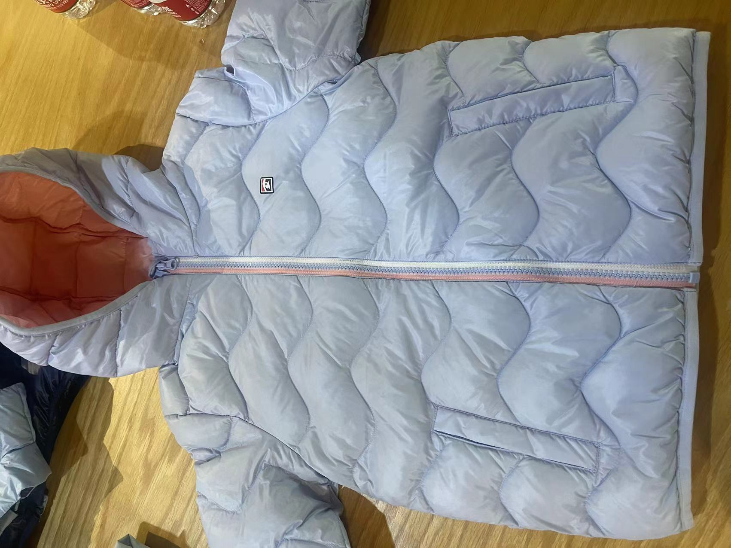
北京探路者户外用品股份有限公司核价单
款式图 | 贴上正反面款式图、或者照片 |  |  |  |  | 款式名称： | XXX |  | 渠道： |  | 开发季： |  | 生产工厂： | 苏州东展
 |  |  |  |  |  | 成衣编号： | XXX |  | 品牌： | 探路者 | 开发类型： |  | 生产数量： | 5000以上
 |  |  |  |  |  | 设计师： | XXX |  | 事业部： |  | 开发工厂： |  | 审核日期：
 |  |  |  |  |  | 开发员： | XXX |  | 系列： | 童装羽绒服 | 制单日期：
 | 物 料 信 息 |  |  |  |  |  |  |  | 采 购 信 息
序号 | 物料类型 | 物料名称 | 物料编号 | 成分 | 应用部位 | 规格1（面料可裁幅宽、辅料型号等） | 规格2（面料克重、辅料长度等） | 单位 | 单耗 | 损耗 | 单价 | 金额(元) | 费用占比 | 供应商
1 | 面料 | 尼丝纺 |  | 锦纶 | 面里布 | 142CM |  | M | 2.360 | 100% | 6.8000000 | ¥16.05 | 19.05%
2 | 面料 | 100G针棉 |  | 聚酯纤维 | 袋唇，里襟 | 150CM |  | M | 0.060 | 100% | 2.4000000 | ¥0.14 | 0.17%
3 | 面料 | 90/白鸭绒 |  | 鸭绒 | 大身填充物 |  |  | KG | 0.045 | 100% | 380.0000000 | ¥17.10 | 20.30%
4 | 面料 | 防羽绒棉 |  | 聚酯纤维 | 帽里填充物 |  |  | KG | 0.040 | 100% | 12.0000000 | ¥0.48 | 0.57%
2 | 辅料 | 标，线，弹力橡筋 |  |  |  |  |  | 个/米 | 1.000 | 100% | 3.3100000 | ¥3.31 | 3.93%
3 | 拉链 | 5#树脂两色单开拉链 |  |  |  |  |  | 条 | 1.000 | 100% | 2.8000000 | ¥2.80 | 3.32%
4 | 吊牌及包装 | 吊牌吊粒一套/包装袋/羽绒包/干燥剂/纸箱/封箱胶/拷贝纸 |  |  |  |  |  | 套 | 1.000 | 100% | 6.1700000 | ¥2.86 | 3.39%
5 | 厂供物料 | 印花 |  |  |  |  |  | 套 | 1.000 | 103% | 2.0000000 | ¥2.06 | 2.45%
6 | OEM款式 | LOP价格(直接人工+税金+利润+运费) |  |  |  |  |  |  | 1.000 | 100% | 39.4400000 | ¥39.44 | 46.82%
7 | 最低起订量 |  |  |  |  |  |  |  |  |  |  | ¥84.24

 | 行数可自行添加；LOP按照5000-7999件的订单量计算。 运费参考：仓库地点天津、太仓各占一半. 物料类型一列可更改内容。

